Inventario
Amy · Inventario visual de assets (Recursos visuales)

Fuente: Amy_Beyond_the_Skies_integrado_v2.capx

Recursos disponibles para su uso en el proyecto: |  | 40

ID | Vista previa | Nombre del asset | Descripción breve | Tipo | Dónde se usa | Recurso en Construct 2
AMY-001 |  | Amy del menú | Ilustración principal de Amy que acompaña los botones de inicio. | Personaje | Menú | Ammy_Char
AMY-002 |  | Amy jugable: impulso | Muestra la preparación y el despegue al rebotar sobre una plataforma. | Animación | Partida | AmyVisual / impulso
AMY-003 |  | Amy jugable: ascenso | Representa a Amy mientras sube después del impulso. | Animación | Partida | AmyVisual / ascenso
AMY-004 |  | Amy jugable: caída | Representa a Amy durante el descenso hacia el siguiente apoyo. | Animación | Partida | AmyVisual / caida
AMY-005 |  | Amy jugable: aterrizaje | Pose de llegada utilizada al completar el recorrido. | Animación | Partida | AmyVisual / aterrizaje
AMY-006 |  | Amy jugable: reposo | Pose quieta incluida en el objeto visual. No se encontró una selección explícita por eventos. | Animación | Incluido, sin evento de uso | AmyVisual / quieta
AMY-007 |  | Cielo del menú | Ilustración de cielo que ambienta la pantalla principal. | Fondo | Menú | Fondo_Ammy
AMY-008 |  | Cielo de la partida | Fondo de cielo que acompaña el desplazamiento vertical durante el ascenso. | Fondo | Partida | Fondo_Juego
AMY-009 |  | Nube decorativa | Nube con movimiento suave que aporta profundidad al fondo del menú. | Ambientación | Menú | Nube
AMY-010 |  | Plataforma lavanda | Superficie de apoyo que permite aterrizar y activar el siguiente salto automático. | Escenario | Partida | Platform
AMY-011 |  | Portal de llegada | Portal que activa la victoria cuando Amy entra en contacto con él. | Meta | Partida | Portal_Meta
AMY-012 |  | Efecto de Amy: destello de impulso | Efecto que se crea en los pies de Amy cuando comienza el salto. | Efecto | Partida | FX_Amy / fx_impulso
AMY-013 |  | Efecto de Amy: destello de llegada | Efecto creado en los pies al tocar el portal final. | Efecto | Partida | FX_Amy / fx_aterrizaje
AMY-014 |  | Efecto de Amy: celebración del portal | Efecto que acompaña la victoria alrededor del portal. | Efecto | Partida | FX_Amy / fx_victoria
AMY-015 |  | Botón Jugar | Permite comenzar la partida desde la pantalla principal. | Interfaz | Menú | Btn_Jugar
AMY-016 |  | Botón Cómo jugar | Abre el panel con las instrucciones de juego. | Interfaz | Menú | Btn_ComoJugar
AMY-017 |  | Botón Créditos | Abre el panel de créditos del proyecto. | Interfaz | Menú | Btn_Creditos
AMY-018 |  | Cartel de inicio | Anuncio ilustrado que presenta el comienzo del ascenso. | Interfaz | Inicio de partida | Cartel_Inicio
AMY-019 | 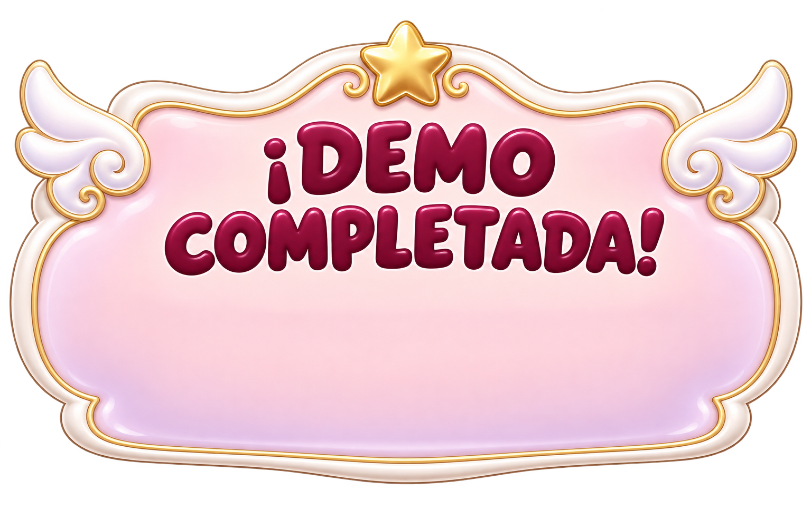 | Cartel Demo completada | Mensaje que aparece al alcanzar el portal final. | Interfaz | Victoria | Cartel_Victoria
AMY-020 |  | Panel de ayuda y créditos | Panel que alterna entre instrucciones y créditos mediante dos fotogramas. | Interfaz | Menú | Panel_Modal
AMY-021 |  | Botón Cerrar panel | Cierra la ayuda o los créditos para recuperar el menú principal. | Interfaz | Menú | Btn_Cerrar_Panel
AMY-022 |  | Botón Reintentar final | Inicia una nueva partida desde la pantalla de resultado. | Interfaz | Victoria | Btn_Reintentar
AMY-023 |  | Botón Menú final | Regresa al menú principal desde la pantalla de resultado. | Interfaz | Victoria | Btn_Menu_Fin
AMY-024 |  | Botón Pausa | Abre el panel de pausa y detiene temporalmente la partida. | Interfaz | Partida | Btn_Pausa
AMY-025 |  | Panel de pausa | Marco de la ventana que reúne las opciones de la partida pausada. | Interfaz | Pausa | Panel_Pausa
AMY-026 |  | Botón Continuar | Oculta la pausa y reanuda la partida. | Interfaz | Pausa | Btn_Continuar
AMY-027 |  | Botón Reintentar en pausa | Reinicia el recorrido desde el panel de pausa. | Interfaz | Pausa | Btn_Pausa_Reintentar
AMY-028 |  | Botón Menú en pausa | Sale de la partida y vuelve al menú principal. | Interfaz | Pausa | Btn_Pausa_Menu
AMY-029 |  | Título del juego | Logotipo con el nombre Amy Beyond the Skies. | Identidad | Menú | Titulo
AMY-030 |  | Escudo del colegio | Emblema institucional que identifica el proyecto escolar. | Identidad | Menú | Logo_Colegio
AMY-031 |  | Música del menú | Bucle musical que acompaña el menú principal. | Audio | Menú | Ammy floating - Soft Menu Loop (OGG y M4A)
AMY-032 |  | Sonido de inicio | Se reproduce al comenzar el recorrido. | Audio | Inicio de partida | inicio (OGG y M4A)
AMY-033 |  | Sonido de salto | Confirma cada impulso automático desde una plataforma. | Audio | Partida | salto (OGG y M4A)
AMY-034 |  | Sonido de aterrizaje | Acompaña la pose de llegada al completar el recorrido. | Audio | Victoria | aterrizaje (OGG y M4A)
AMY-035 |  | Sonido de victoria | Celebra el contacto con el portal final. | Audio | Victoria | victoria (OGG y M4A)
AMY-036 | 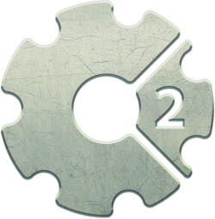 | Iconos de exportación | Iconos del proyecto en cinco tamaños para la aplicación exportada. | Exportación | Carga y exportación | icon-*.png
AMY-037 |  | Logo de carga | Imagen que utiliza la pantalla de carga del proyecto. | Exportación | Carga y exportación | loading-logo.png
AMY-038 |  | Controlador original de Amy: reposo | Sprite original que conserva las colisiones y la física. Su dibujo queda oculto detrás de AmyVisual. | Soporte | Partida, oculto | Player / quieta
AMY-039 | 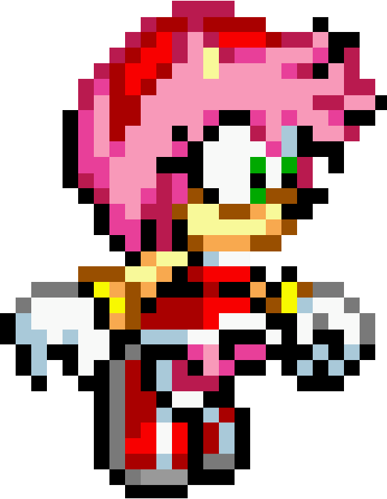 | Controlador original de Amy: salto | Sprite original que conserva las colisiones y la física. Su dibujo queda oculto detrás de AmyVisual. | Soporte | Partida, oculto | Player / salto
AMY-040 |  | Controlador original de Amy: caída | Sprite original que conserva las colisiones y la física. Su dibujo queda oculto detrás de AmyVisual. | Soporte | Partida, oculto | Player / caida

